Chi tiết địa chất
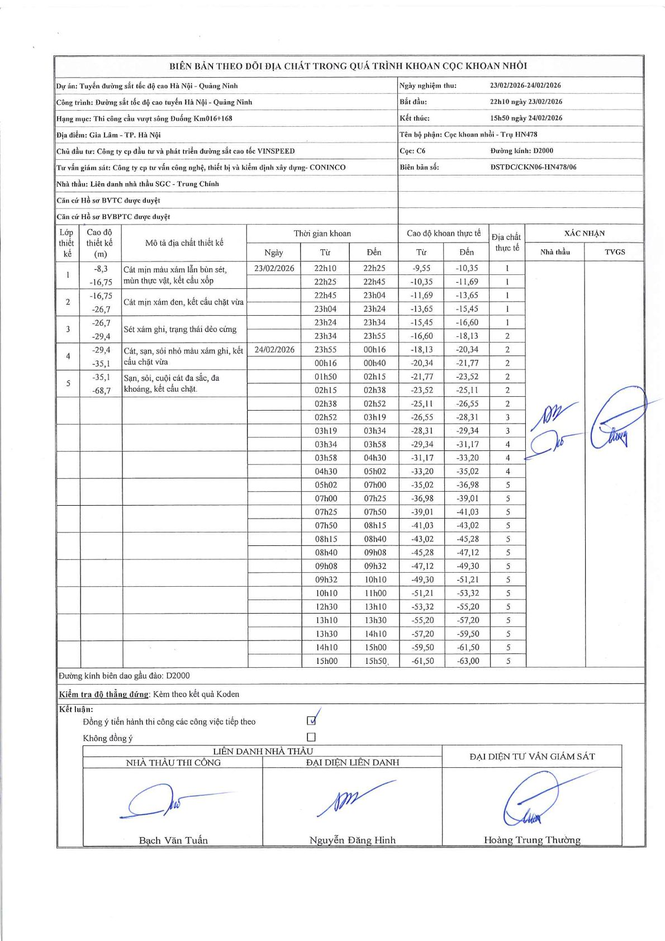
Dự án | Tuyến đường sắt tốc độ cao Hà Nội - Quảng Ninh
Hạng mục | Thi công cầu vượt sông Đuống Km016+168
Tên bộ phận | Cọc khoan nhồi - Trụ HN478
Số hiệu cọc | C6
Biên bản số | ĐSTDC/CKN06-HN478/06
Đường kính | D2000
Bắt đầu thi công | 22:10 23/02/2026
Kết thúc thi công | 15:50 24/02/2026

Địa chất TT | Đường kính | Mô tả lớp thiết kế | Từ (h) | Đến (h) | Cao độ từ | Cao độ đến | T.Gian (h) | Dài (m) | V (m/h) | Ghi chú
1 | D2000 | Cát mịn màu xám lẫn bùn sét, mùn thực vật, kết cấu xốp | 22h10 23/02/2026 | 22h25 23/02/2026 | -9.55 | -10.35 | 0.25 | 0.8 | 3.2
1 | D2000 | Cát mịn màu xám lẫn bùn sét, mùn thực vật, kết cấu xốp | 22h25 23/02/2026 | 22h45 23/02/2026 | -10.35 | -11.69 | 0.33 | 1.34 | 4.02
1 | D2000 | Cát mịn màu xám lẫn bùn sét, mùn thực vật, kết cấu xốp | 22h45 23/02/2026 | 23h04 23/02/2026 | -11.69 | -13.65 | 0.32 | 1.96 | 6.19
1 | D2000 | Cát mịn màu xám lẫn bùn sét, mùn thực vật, kết cấu xốp | 23h04 23/02/2026 | 23h24 23/02/2026 | -13.65 | -15.45 | 0.33 | 1.8 | 5.4
1 | D2000 | Cát mịn màu xám lẫn bùn sét, mùn thực vật, kết cấu xốp | 23h24 23/02/2026 | 23h34 23/02/2026 | -15.45 | -16.6 | 0.17 | 1.15 | 6.9
2 | D2000 | Cát mịn xám đen, kết cấu chặt vừa | 23h34 23/02/2026 | 23h55 23/02/2026 | -16.6 | -18.13 | 0.35 | 1.53 | 4.37
2 | D2000 | Cát mịn xám đen, kết cấu chặt vừa | 23h55 23/02/2026 | 00h16 24/02/2026 | -18.13 | -20.34 | 0.35 | 2.21 | 6.31
2 | D2000 | Cát mịn xám đen, kết cấu chặt vừa | 00h16 24/02/2026 | 00h40 24/02/2026 | -20.34 | -21.77 | 0.4 | 1.43 | 3.57
2 | D2000 | Cát mịn xám đen, kết cấu chặt vừa | 01h50 24/02/2026 | 02h15 24/02/2026 | -21.77 | -23.52 | 0.42 | 1.75 | 4.2
2 | D2000 | Cát mịn xám đen, kết cấu chặt vừa | 02h15 24/02/2026 | 02h38 24/02/2026 | -23.52 | -25.11 | 0.38 | 1.59 | 4.15
2 | D2000 | Cát mịn xám đen, kết cấu chặt vừa | 02h38 24/02/2026 | 02h52 24/02/2026 | -25.11 | -26.55 | 0.23 | 1.44 | 6.17
3 | D2000 | Sét xám ghi, trạng thái dẻo cứng | 02h52 24/02/2026 | 03h19 24/02/2026 | -26.55 | -28.31 | 0.45 | 1.76 | 3.91
3 | D2000 | Sét xám ghi, trạng thái dẻo cứng | 03h19 24/02/2026 | 03h34 24/02/2026 | -28.31 | -29.34 | 0.25 | 1.03 | 4.12
4 | D2000 | Cát, sạn, sỏi nhỏ màu xám ghi, kết cấu chặt vừa | 03h34 24/02/2026 | 03h58 24/02/2026 | -29.34 | -31.17 | 0.4 | 1.83 | 4.58
4 | D2000 | Cát, sạn, sỏi nhỏ màu xám ghi, kết cấu chặt vừa | 03h58 24/02/2026 | 04h30 24/02/2026 | -31.17 | -33.2 | 0.53 | 2.03 | 3.81
4 | D2000 | Cát, sạn, sỏi nhỏ màu xám ghi, kết cấu chặt vừa | 04h30 24/02/2026 | 05h02 24/02/2026 | -33.2 | -35.02 | 0.53 | 1.82 | 3.41
5 | D2000 | Sạn, sỏi, cuội cát đa sắc, đa khoáng, kết cấu chặt. | 05h02 24/02/2026 | 07h00 24/02/2026 | -35.02 | -36.98 | 1.97 | 1.96 | 1
5 | D2000 | Sạn, sỏi, cuội cát đa sắc, đa khoáng, kết cấu chặt. | 07h00 24/02/2026 | 07h25 24/02/2026 | -36.98 | -39.01 | 0.42 | 2.03 | 4.87
5 | D2000 | Sạn, sỏi, cuội cát đa sắc, đa khoáng, kết cấu chặt. | 07h25 24/02/2026 | 07h50 24/02/2026 | -39.01 | -41.03 | 0.42 | 2.02 | 4.85
5 | D2000 | Sạn, sỏi, cuội cát đa sắc, đa khoáng, kết cấu chặt. | 07h50 24/02/2026 | 08h15 24/02/2026 | -41.03 | -43.02 | 0.42 | 1.99 | 4.78
5 | D2000 | Sạn, sỏi, cuội cát đa sắc, đa khoáng, kết cấu chặt. | 08h15 24/02/2026 | 08h40 24/02/2026 | -43.02 | -45.28 | 0.42 | 2.26 | 5.42
5 | D2000 | Sạn, sỏi, cuội cát đa sắc, đa khoáng, kết cấu chặt. | 08h40 24/02/2026 | 09h08 24/02/2026 | -45.28 | -47.12 | 0.47 | 1.84 | 3.94
5 | D2000 | Sạn, sỏi, cuội cát đa sắc, đa khoáng, kết cấu chặt. | 09h08 24/02/2026 | 09h32 24/02/2026 | -47.12 | -49.3 | 0.4 | 2.18 | 5.45
5 | D2000 | Sạn, sỏi, cuội cát đa sắc, đa khoáng, kết cấu chặt. | 09h32 24/02/2026 | 10h10 24/02/2026 | -49.3 | -51.21 | 0.63 | 1.91 | 3.02
5 | D2000 | Sạn, sỏi, cuội cát đa sắc, đa khoáng, kết cấu chặt. | 10h10 24/02/2026 | 11h00 24/02/2026 | -51.21 | -53.32 | 0.83 | 2.11 | 2.53
5 | D2000 | Sạn, sỏi, cuội cát đa sắc, đa khoáng, kết cấu chặt. | 12h30 24/02/2026 | 13h10 24/02/2026 | -53.32 | -55.2 | 0.67 | 1.88 | 2.82
5 | D2000 | Sạn, sỏi, cuội cát đa sắc, đa khoáng, kết cấu chặt. | 13h10 24/02/2026 | 13h30 24/02/2026 | -55.2 | -57.2 | 0.33 | 2 | 6
5 | D2000 | Sạn, sỏi, cuội cát đa sắc, đa khoáng, kết cấu chặt. | 13h30 24/02/2026 | 14h10 24/02/2026 | -57.2 | -59.5 | 0.67 | 2.3 | 3.45
5 | D2000 | Sạn, sỏi, cuội cát đa sắc, đa khoáng, kết cấu chặt. | 14h10 24/02/2026 | 15h00 24/02/2026 | -59.5 | -61.5 | 0.83 | 2 | 2.4
5 | D2000 | Sạn, sỏi, cuội cát đa sắc, đa khoáng, kết cấu chặt. | 15h00 24/02/2026 | 15h50 24/02/2026 | -61.5 | -63 | 0.83 | 1.5 | 1.8

ẢNH BIÊN BẢN GỐC

